TDSheet
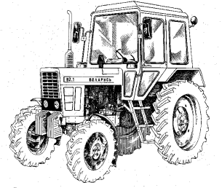
 | Прайс-лист ИМЕЮЩИХСЯ в наличие товаров.

 | ООО ФИРМА "АГРОСНАБ"
 | т. 8-48244- 21045, 21762, 21687, 21665 +79109349041
 | 13500 наименований товаров в наличие на наших складах
 | Для открытия интересующей Вас группы товара, нажмите слева на «+» Для закрытия группы нажмите на «-»

Прайс-лист на 30 марта 2023 г.

Номенклатура |  | Артикул | Упаковка | РОЗНИЧНАЯ
 |  |  |  | руб.
 |  |  |  | Включает НДС
 |  |  |  | Цена
АВТОЗАПЧАСТИ
ВАЗ
Волга, ГАЗель
Г-53,3307,3308,3309,4301
...

